目录
近期价格变动频繁，具体以我司网站http://www.baikegj.com/
或公众号价格为准
深圳市百科国际货运代理有限公司
http://www.baikegj.com/
深圳地址：深圳市宝安区福海街道新和西七巷六号首层(导航百科国际) TEL：0755-27801861/
广州地址：白云区鹤龙街鹤边坑头南路通达创意园西区9号楼102（亚轩）&白云区白云三线大彭岭三横1路志景科技创意园（中迅）
货物运输过程发生国内扣关、丢失或无法转运，退运费+赔偿20元/KG或申报价值（最高不超100USD）（特殊备注除外）！离开中国后和延误不负任何责任
温馨提示：所有渠道需指定品名和申报请单询，凡由我司代为申报造成问题一概不负责，请知悉。投诉与建议：15813734828
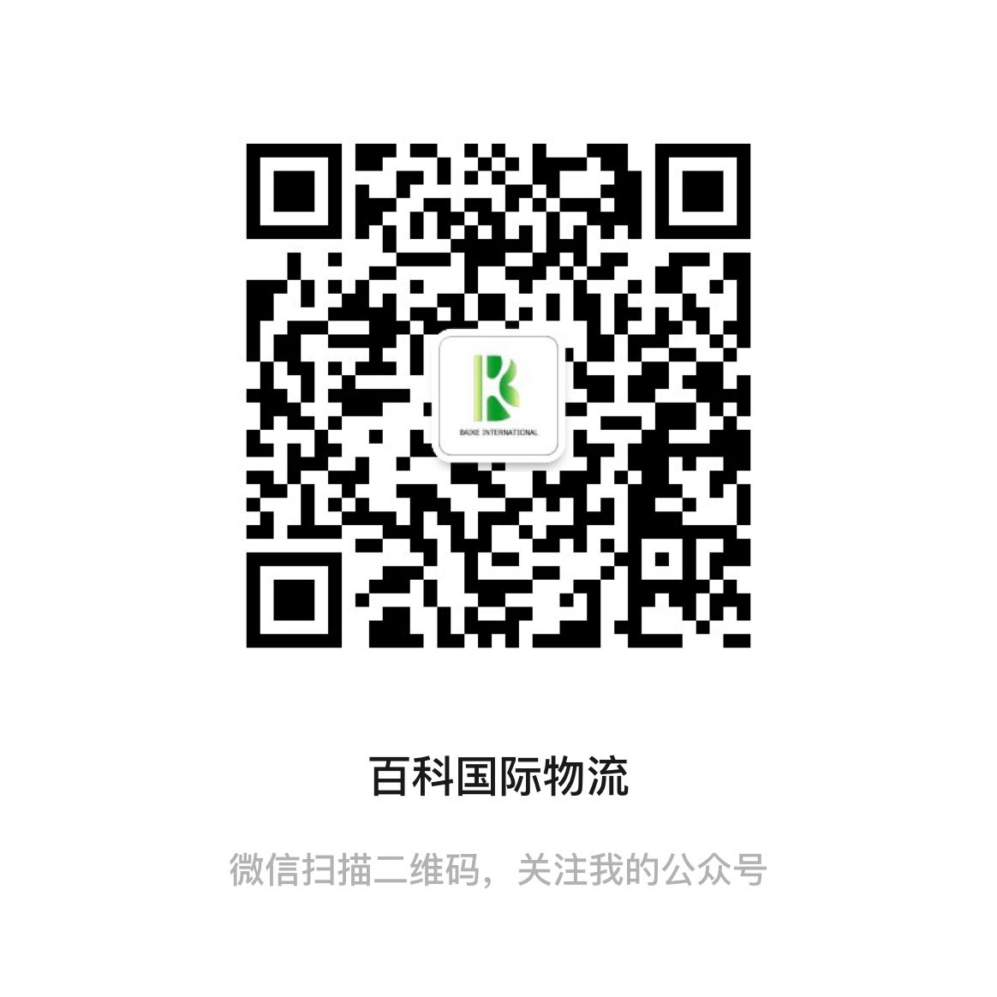
2月燃油附加费：DHL:29.25% FEDEX:30% UPS:34.5% 因每周变动具体都以官网为准
 | 渠道名称 | 渠道代码 | 渠道简介 | 报价调整
DHL规则 | HKDHL电池价 | D3 | 正规DG渠道，原品名锂电池出货 | 无
 | HKDHL化工价 | D4 | 非危液体&粉末，甲油胶，胶水，可原品名 | 无
 | HKDHL特货价 | D5 | 电机，马达，压缩机，冰箱空调,干货食品,茶叶，蜡烛，口红等固体化妆品 | 无
UPS规则 | HKUPS品牌价 | U1 | 品牌产品和手机，手表，防疫物资等 10区小货微涨 | 大货下调
 | HKUPS红单电池价 | U2 | 锂电池、移动电源、纽扣电池 | 无
 | HKUPS特货价 | U3 | 食品，化妆品，药品，试剂，杂货 | 大货下调
 | HKUPS化工价 | U4 | 非危液体&粉末，化妆品，品牌产品等 | 大货下调
FEDEX规则 | 香港联邦化妆品价 | F1 | 常规化妆品&护肤品（膏状液体单瓶限制300ML内） | 无
 | 香港联邦特货价 | F2 | 非危液体&粉末，胶水 | 无
 | 香港联邦特货-T价 | F3 | 品牌产品、化妆品液体，茶叶，防疫物资等 | 无
 | 香港联邦特货大货促销价 | F4 | 化妆品，非危液体&粉末,品牌产品（不接手表&手机） 欧洲下调/美洲上调 | 价格变动
 | 香港联邦IP品牌价 | F5 | 品牌电子产品，运动手表，衣包鞋，茶叶等 | 无
EMS | 韩国EMS | E1 | 食品，药品，液体粉末 | 无
 | 美国联邦电池价 | * | 锂电池，移动电源，平衡车 | 无
专线 | 美加电池专线 | 美1 | 锂电池，移动电源，电弧打火机，平衡车 | 无
 | 美国特货专线 | 美2 | 食品，品牌，化妆品，集运杂货 | 无
 | 欧洲电池专线 | 欧1 | 锂电池，移动电源，品牌类电子产品 | 无
 | 日新台东南亚电池专线 | B4 | 锂电池，移动电源 | 无
 | 澳洲特货专线 | B9 | 食品，集运货，化妆品，药品等 | 无
 | 香港特货专线 | B10 | 食品，集运货，化妆品，药品等 | 无

